Skogsvetarprogrammet
Starta med att sätta X (kolumn L) välj sedan vilket huvudområde kursen ska räknas in i (kolumn M)
OBS! Vi arbetar löpande med kvalitetssäkring och utveckling av verktyget, se därför till att alltid arbeta i den senaste versionen som finns på programsidan på studentwebben! När kursen är rödmarkerad finns det mer än en version, se kommentar vid kurskod.
Skogsvetarprogrammet |  |  |  |  |  |  |  |  |  |  |  |  |  |  | FYLLS I AUTOMATISKT! Examenskrav Skogsvetarprogrammet
 |  |  |  |  |  |  |  |  |  |  |  |  |  |  | Huvudområde Skogsbruksvetenskap |  |  | Antal poäng som saknas |  |  | Bara i ett huvudområde behöver kraven vara uppfyllt.
 |  |  |  |  |  |  |  |  |  |  |  |  |  |  | Ämne | Antal poäng | Krav
 |  |  |  | Huvudområde 1 | Huvudområde 2 | Poäng per delområden i Skogsbruksvetenskap |  |  | Poäng i Skogs-teknologi | Poäng i Virkeslära | Poäng ekologi i Biologi | Avklarad (sätt X) | Valt huvudområde i examen |  | Totalt antal poäng varav | 0 | 180 | 180
Kurskod | Kurs | Hp | Nivå |  |  | Mål, planering & policy | Naturliga processer | Arbets-processer |  |  |  |  |  |  | Skogsbruksvetenskap grundnivå varav | 0 | 75 | 75
 | År 1 gemensamma |  |  |  |  |  |  |  |  |  |  |  |  |  | nivå G2F | 0 | 15 | 15
SV0007 | Skog, nyttjande och värden | 7.5 | G1N | Skogsbruksvetenskap | Biologi | 2.5 | 3.5 | 1.5 |  | 1.5 | 7.5 |  |  |  | Kandidatarbete Skogsbruksvetenskap | 0 | 15 | 15 | 285
MV0223 | Skoglig marklära och klimatologi | 7.5 | G1N | Markvetenskap | Skogsbruksvetenskap |  | 7.5 |  |  |  |  |  |  |  | Huvudområde Biologi |  |  | Antal poäng som saknas
BI1383 | Trädbiologi, genetik och evolution | 15 | G1N | Biologi |  |  |  |  |  |  |  |  |  |  | Ämne | Antal poäng | Krav
SV0005 | Vetenskapsteori och metod | 7.5 | G1N | Skogsbruksvetenskap | Matematisk statistik |  |  |  |  |  |  |  |  |  | Total antal poäng varav | 0 | 180 | 180 | 285
SV0003 | Skogspolicy och lagar i Serige | 7.5 | G1N | Skogsbruksvetenskap | Hållbar utveckling | 7.5 |  |  |  |  |  |  |  |  | Biologi grundnivå varav | 0 | 75 | 75
SV0006 | Praktiskt skogsbruk | 7.5 | G1F | Skogsbruksvetenskap |  |  | 4 | 3.5 | 3.5 |  |  |  |  |  | nivå G2F | 0 | 15 | 15
BI1382 | Skoglig ekologi och botanik | 7.5 | G1F | Biologi |  |  |  |  |  |  | 7.5 |  |  |  | Kandidatarbete Biologi | 0 | 15 | 15 | 285 | 0
SV0008 | Norra Sveriges skogar och landskap | 7.5 | G1F | Skogsbruksvetenskap | Biologi | 1.5 | 5 | 1 |  | 0.5 | 4
 | År 2 gemensamma |  |  |  |  |  |  |  |  |  |  |  |  |  | FYLLS I AUTOMATISKT!
MS0074 | Matematisk statistik med skogliga tillämpningar | 7.5 | G1N | Matematisk statistik |  |  |  |  |  |  |  |  |  |  | Baskrav för jägmästarexamen (195 hp) |  |  | Antal poäng som saknas
BI1416 | Skogsskötsel och naturvårdsbiologi | 7.5 | G1F | Biologi | Skogsbruksvetenskap |  | 7.5 |  |  |  | 7.5 |  |  |  | Ämne | Antal poäng | Krav
SV0012 | GIS och skoglig fjärranalys | 7.5 | G1F | Skogsbruksvetenskap | Teknologi | 2 |  | 2 |  |  |  |  |  |  | Skogsbruksvetenskap varav | 0 | 135 | 135 |  | 0
FÖ0479 | Skogsekonomi | 7.5 | G1N | Företagsekonomi | Nationalekonomi |  |  |  |  |  |  |  |  |  | Mål, planering och policy | 0 | 15 | 15
SV0009 | Internationell skogspolicy | 7.5 | G1F | Skogsbruksvetenskap |  | 7.5 |  |  |  |  |  |  |  |  | Naturliga processer | 0 | 15 | 15
KE0074 | Skogsekosystemets och biomassans kemi 1 | 7.5 | G1N | Kemi |  |  |  |  |  |  |  |  |  |  | Arbetsprocesser | 0 | 15 | 15
SV0013 | Södra Sveriges skogar och landskap | 7.5 | G2F | Skogsbruksvetenskap | Biologi | 1.5 | 5 | 1 | 0.5 | 0.5 | 7.5 |  |  |  | Fördjupningsnivå G2F | 0 | 15 | 15
 | År 2 och 3 inriktning skogsbruksvetenskap |  |  |  |  |  |  |  |  |  |  |  |  |  | Skogsbruksvetenskap avancerad nivå | 0 | 30 | 30
SV0010 | Skogens biomaterial | 7.5 | G1F | Skogsbruksvetenskap |  |  |  | 7.5 |  | 7.5 |  |  |  |  | Biologi varav | 0 | 30 | 30 |  | 0
SV0011 | Styrning av skogliga arbetsprocesser | 7.5 | G2F | Skogsbruksvetenskap |  |  |  | 7.5 | 7.5 |  |  |  |  |  | Ekologi | 0 | 15 | 15
SV0024 | Skoglig planering | 15 | G1F | Skogsbruksvetenskap |  | 15 |  |  |  |  |  |  |  |  | Ekonomi varav | 0 | 30 | 30 |  | 0
FÖ0483 | Ekonomisk analys av skogliga problem | 7.5 | G1F | Företagsekonomi | Nationalekonomi |  |  |  |  |  |  |  |  |  | Företagsekonomi | 0 | 15 | 15
SV0025 | Planering och analys av skogens ekosystemtjänster | 7.5 | G2F | Skogsbruksvetenskap |  | 7.5 |  |  |  |  |  |  |  |  | Inriktnings-/specialiseringskrav (105 hp) |  |  | Antal poäng som saknas
SV0021 | Marknadsinriktad virkesförsörning | 7.5 | G1F | Skogsbruksvetenskap | Företagsekonomi |  |  | 7.5 | 4 | 3.5 |  |  |  |  | Ämne | Antal poäng | Krav
FÖ0482 | Ledning av organisationer, projekt och processer | 7.5 | G1F | Företagsekonomi |  |  |  |  |  |  |  |  |  |  | Inriktning/Specialiseringskrav varav | 0 | 105 | 105.0
EX1015 | Självständigt arbete i skogsbruksvetenskap | 15 | G2E | Skogsbruksvetenskap |  |  |  |  |  |  |  |  |  |  | Kandidatarbete | 0 | 15 | 15
 | År 2 och 3 inriktning biologi |  |  |  |  |  |  |  |  |  |  |  |  |  | Kurser på avancerad nivå | 0 | 90 | 90
KE0075 | Skogsekosystemets och biomassans kemi II | 7.5 | G1F | Kemi |  |  |  |  |  |  |  |  |  |  | Poäng i valt huvudområde på avancerad nivå |  |  |  |  |  | Bara i ett huvudområde behöver kraven vara uppfyllt.
BI1415 | Ekologisk zoologi och entomologi | 7.5 | G1F | Biologi |  |  |  |  |  |  |  |  |  |  | Biologi | 0 | 60 | 60
BI1434 | Skogsekologi och naturvård | 15 | G1F | Biologi |  |  |  |  |  |  | 7.5 |  |  |  | Skogsbruksvetenskap | 0 | 60 | 60
BI1442 | Ekologiska störningar i skogar - skötselutmaningar i ett förändrat klimat | 15 | G2F | Biologi |  |  |  |  |  |  | 15 |  |  |  | Företagsekonomi | 0 | 60 | 60
BI1460 | Ekologiska störningar i skogar - skötselutmaningar i ett förändrat klimat | 15 | G2F | Biologi | Skogsbruksvetenskap | 3 | 12 |  |  |  | 15 |  |  |  | Bioekonomimanagement | 0 | 60 | 60
MV0227 | Mark, vatten och meteorologiska processer i skogsekosystem | 7.5 | G1F | Markvetenskap | Biologi |  |  |  |  |  |  |  |  |  | Masterarbete för jägmästarexamen | 0 | 30 | 30
BI1437 | Tillämpad trädförädling och bioteknologi | 7.5 | G2F | Biologi |  |  |  |  |  |  |  |  |  |  | Totalt antal avklarade poäng | 0 | 300 | 300
EX1014 | Självständigt arbete i Biologi | 15 | G2E | Biologi
Kurskod | Eventuellt övriga kurser (att fylla i själv) | Hp | Nivå | Huvudområde 1 | Huvudområde 2 | Mål, planering & policy | Naturliga processer | Arbets-processer |  |  | Poäng ekologi i Biologi | Avklarad (sätt x) | Valt huvudområde i examen

Masterprogram/Kurser på avancerad nivå - Att fylla i själv |  |  |  |  |  |  |  |  |  |  |  |  |  |  | Behörig till masterprogram
 |  |  |  | Huvudområde 1 | Huvudområde 2 | Poäng per delområde i Skogsbruksvetenskap |  |  |  |  | Poäng ekologi i Biologi | Avklarad (sätt x) | Valt huvudområde i examen |  | Program |  | Huvudområde
Kurskod | Kurs Avancerad nivå | Hp | Nivå |  |  | Mål, planering & policy | Naturliga processer | Arbets-processer |  |  |  |  |  |  |  |  | Biologi | Skogsbruksvetenskap
 |  |  |  |  |  |  |  |  |  |  |  |  |  |  | Conservation and Management of Fish and Wildlife |  | Nej | Nej

 |  |  |  |  |  |  |  |  |  |  |  |  |  |  | Forest Ecology and Sustainable Management |  | Nej | Nej

 |  |  |  |  |  |  |  |  |  |  |  |  |  |  | Euroforester |  | Nej | Nej

 |  |  |  |  |  |  |  |  |  |  |  |  |  |  | Forest Bioeconomy |  | Nej | Nej

 |  |  |  |  |  |  |  |  |  |  |  |  |  |  | Forest and Business Management |  | Nej | Nej

 |  |  |  |  |  |  |  |  |  |  |  |  |  |  | Industrial Wood Supply Management |  | Nej | Nej

 |  |  |  |  |  |  |  |  |  |  |  |  |  | G1N
 |  |  |  |  |  |  |  |  |  |  |  |  |  | G1F
 |  |  |  |  |  |  |  |  |  |  |  |  |  | G2F
 |  |  |  |  |  |  |  |  |  |  |  |  |  | G2E
 |  |  |  |  |  |  |  |  |  |  |  |  |  | A1N
 |  |  |  |  |  |  |  |  |  |  |  |  |  | A1F
 |  |  |  |  |  |  |  |  |  |  |  |  |  | A2E

JM-kraven
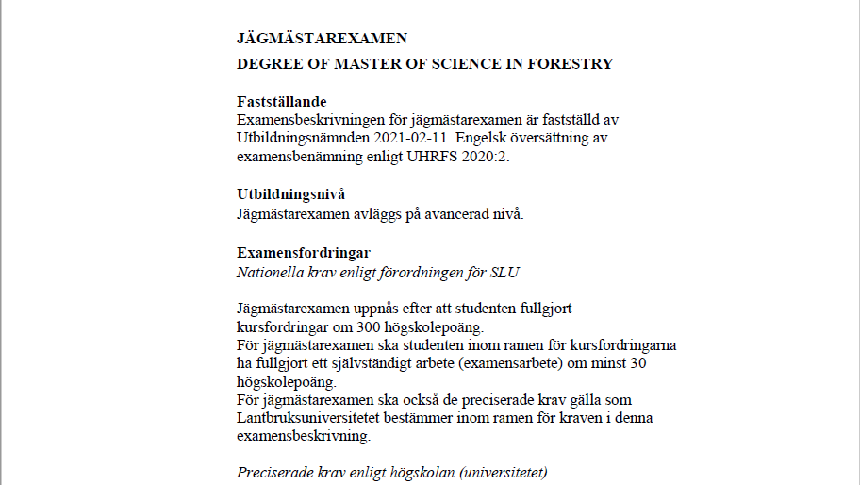
Bioekonomimanagement | Företagsekonomi | 7.5
Biologi |  | 15
Företagsekonomi | Biologi | 30
Hållbar utveckling | Skogsbruksvetenskap | 60
Juridik | Lantbruksvetenskap
Kemi
Landskapsarkitektur
Lantbruksvetenskap
Markvetenskap
Matematisk statistik
Nationalekonomi
Skogsbruksvetenskap
Statistik
Teknologi
Annat ämne

Biologi
Skogsbruksvetenskap
Företagsekonomi
Bioekonomimanagement

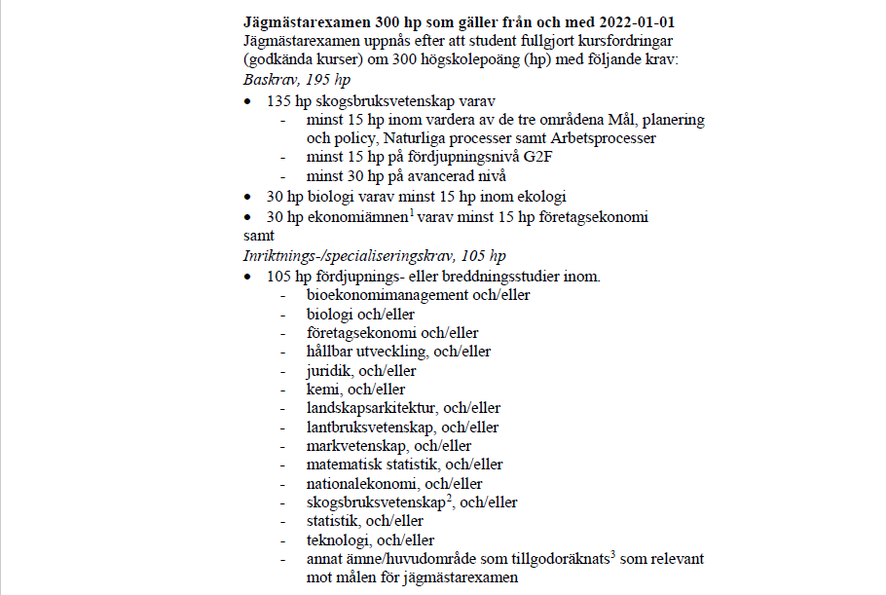
7.5
15
30
60

G1N
G1F
G2F
G2E
A1N
A1F
A2E

